フロー図
ログイン画面
パスワード再発行画面
パスワード再設定画面

ログイン

Top画面

ナビゲーションボタンクリック

スケジュール
TODO画面
一覧
給料情報画面
一覧
書類申請一覧
在職証明書など
設定画面
(管理者権限のみ)

スケジュール
作成画面
TODO
作成画面
給料詳細画面
書類申請
部署マスタ一覧
社員一覧設定
祝日一覧設定

TODO
送信確認画面
PDF出力
TODOで自動送信
事務部門全員に
部署編集
社員編集設定

TODO
確認画面

Top画面
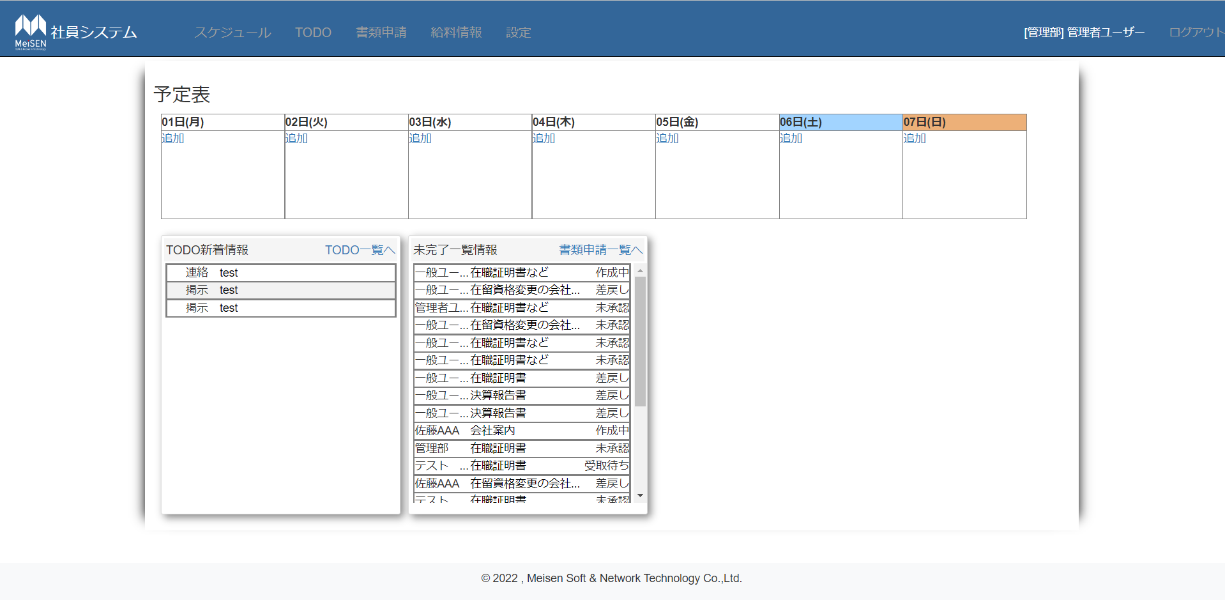
 | ①ログイン者スケジュールを表示
 | 表示し方はスケジュール画面と同じです。
 | 「追加」ボダンをクリックすると、スケージュール追加画面へ遷移する。
 | スゲージュール名称をクリックすると、スケージュール編集画面へ遷移する。

①

 | ②TODO情報
] | タイトル：TODO新着情報
 | 「TODO一覧へ」クリックするとTOTOリストに遷移する
 | 新着TODO一覧
②
 | →未開付の一覧を表示する 最大13件表示し、13以上場合スクロールバーで表示する
③
 | →TODOタイトル例：「test」をクリックすると、TODOメッセージ確認画面へ遷移する。


 | ③書類申請情報
 | タイトル：未完了一覧情報
 | 「書類申請一覧へ」クリックすると書類申請リストへ遷移する
 | 書類申請未完了一覧
 | →未完了の一覧を表示する 最大13件表示し、13件以上場合スクロールバーで表示する
 |  | 一般ユーザーの場合：自分の情報だけ表示します。
 |  | 管理部員と管理者の場合：すべてのユーザー申請情報が表示します。
 | →書類名称をクリックすると、書類申請詳細画面へ遷移する。

スケジュール画面
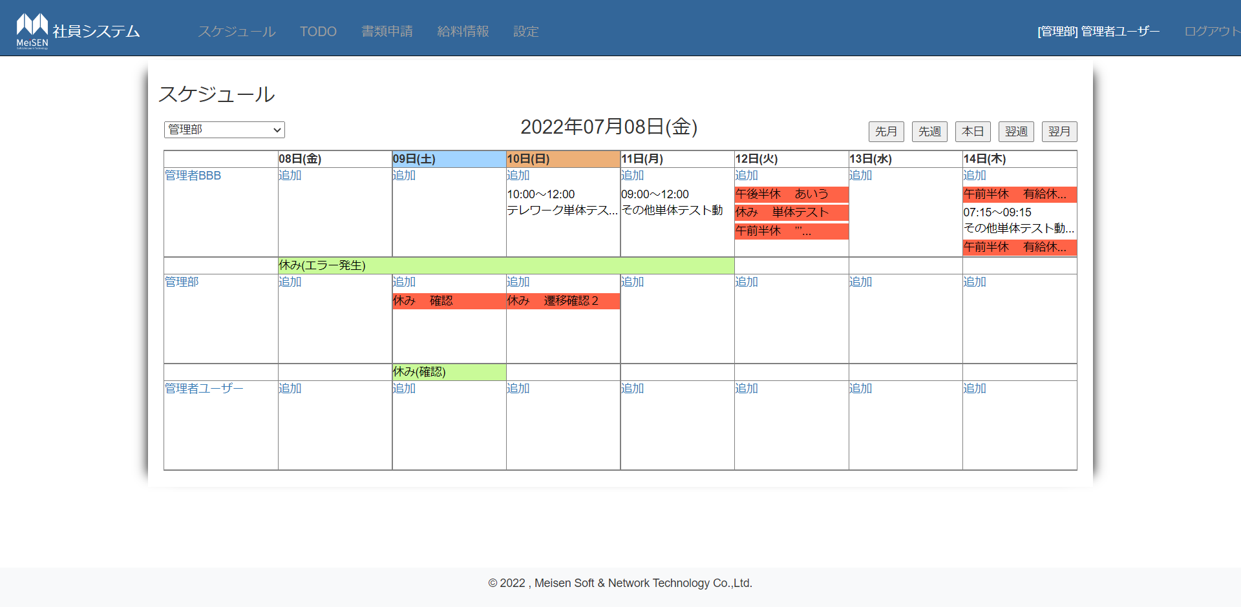

①部門コンボボックス
選択すると、該当部門の社員のスケジュールを表示する。
・すべて表示を選択すると、全社員を表示すること
②システム日付を表示する
①
②
③
③カレンダーを移動する
④社員名を表示すること
④
⑤
⑤追加リング
クリックするとスケジュール追加画面を起動する
⑥
⑥スケジュールを表示する
「時間 改行 内容」で表示
半休と休暇場合背景色はオレンジに変更すること
⑦
クリックすると編集画面に遷移すること
⑦期間モードのスケジュール
セールを結合して、スケジュール内容を表示すること

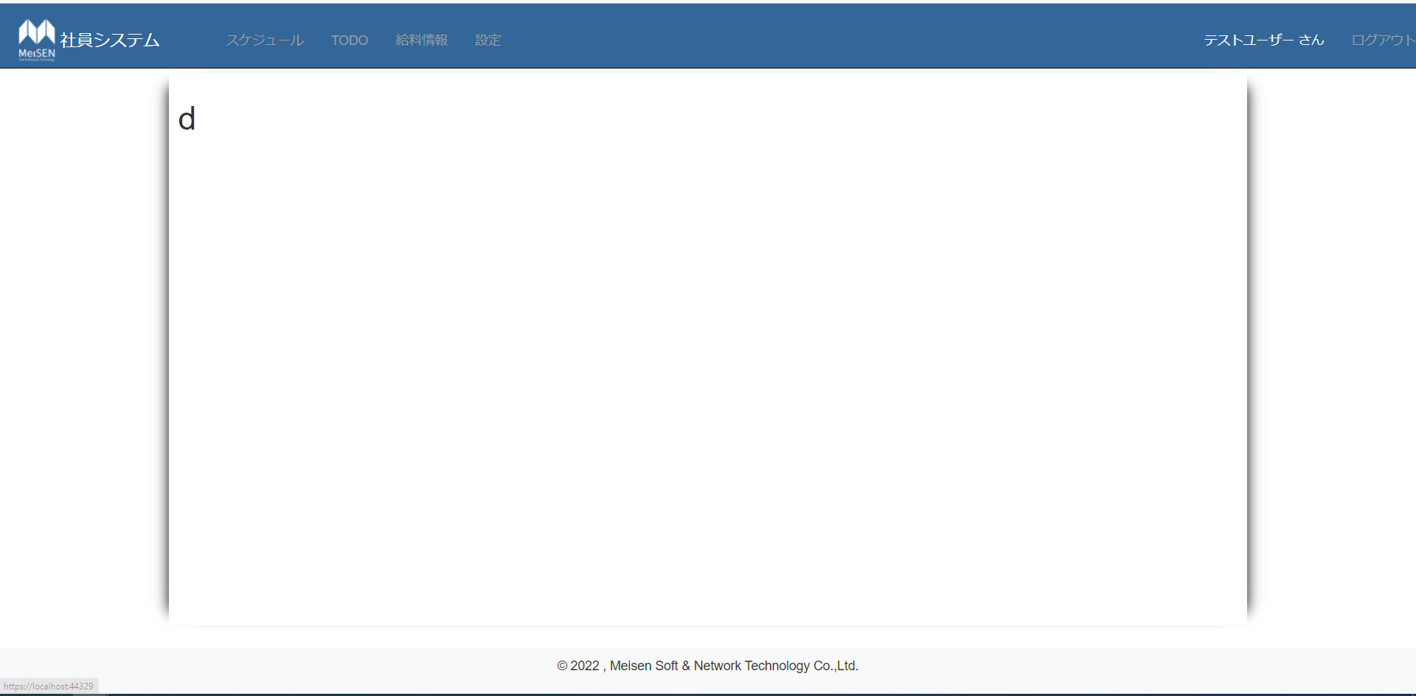

スケジュール追加
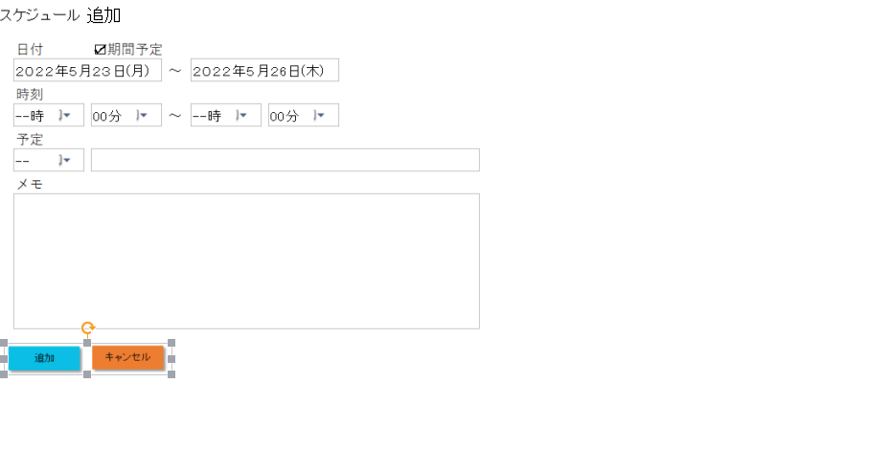
①
① 期間予定チェックボックス
チェックすると、日付テキストボックス２が表示します。
チェックしない、日付テキストボックス２表示
②
日付テキストボックス２
③
②
日付テキストボックス
クリックすると、カレンダーが表示する。
④
⑤休み内容テキストボックス
カレンダーで選んだ日付を表示する。フォーマット：yyyy年mm月dd日（曜日）

⑥
③時刻コンボボックス
時：クリックすると、０１～24時が表示する。
分：クリックすると、00分、15分、30分、45分が表示する。

④予定コンボボックス
クリックすると、休み、午前半休、午後半休、社内、外出、テレワーク、その他が表示する | 。
⑦
⑧
⑤休み内容テキストボックス
２４文字入力限定

⑥メモテキストボックス
255入力限定
改行できる、改行が多い場合スクロールで表示する。

⑦追加ボダン
クリックすると、確認メッセージを表示し、日付、時刻、予定が正しいかどうかをチェックする。
期間予定の場合、開始日付と終了日付が矛盾するかどうかもチェックする。
→チェックでエラーの場合、処理を停止し、エラーの内容を提示する。
→エラーない場合はDBへデータをほぞんして、追加しましたを提示し、前画面へ遷移する。

⑧キャンセルボダン
クリックすると、確認メッセージが表示する。
前の画面へ戻る。

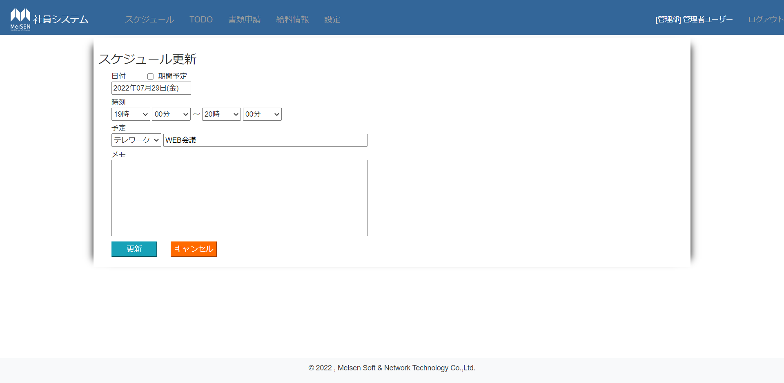
①日付部分
スケージュールの日付が表示する。
期間スケージュールの場合、期間予定をチェックし、終了日付を表示する。
クリックは追加画面と同じ

①
②
②時刻部分
開始と終了時刻を表示する。
クリックは追加画面と同じ

③
③予定部分
予定と予定内容が表示する。
クリアと入力は追加画面と同じ
④
④メモ部分
メモを表示する。
入力は追加と同じ

⑥
⑥ボダン部分
・更新ボダン
→クリックすると、確認メッセージを表示すし、入力内容をチェックする。
チェック処理は追加画面と同じ
チェックでエラーない場合、更新しましたを表示し、

・キャンセルボダン
→クリック処理は追加画面と同じ

TODO
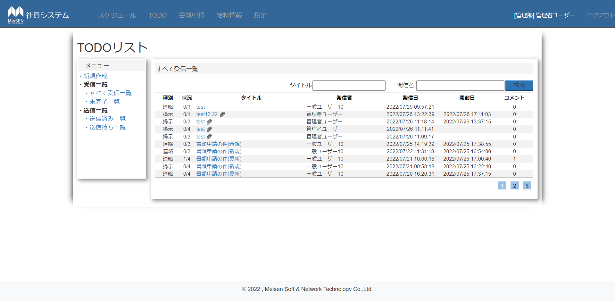
 |  |  |  |  |  |  |  |  | ①メニュー部分
 |  |  |  |  |  |  |  |  | ・「新規作成」ボダン
 |  |  |  |  |  |  |  |  | クリックすると、TODO新規作成ボダン画面へ遷移する。
 |  |  |  |  |  |  |  |  | ・「すべて受信一覧」ボダン
 |  |  |  |  |  |  |  |  | クリックすると、受信者がログインユーザーのTODOすべて表示する。
 |  |  |  |  |  |  |  |  | ・「未完了一覧」ボダン
①
 |  |  |  |  |  |  |  |  | クリックすると、未完了のTODOデータだけ表示する。
 |  |  |  |  |  |  |  |  | ・「送信済み一覧」ボダン
②
 |  |  |  |  |  |  |  |  | クリックすると、ログインユーザーが送信したTODOデータが表示する。
 |  |  |  |  |  |  |  |  | ・「送信待ち一覧」ボダン
 |  |  |  |  |  |  |  |  | クリックすると、送信待ちのTODOデータだけ表示する。

③
 |  |  |  |  |  |  |  |  | ②検索部分
 |  |  |  |  |  |  |  |  | ・タイトルテキストボックス
 |  |  |  |  |  |  |  |  | 入力制限なし
 |  |  |  |  |  |  |  |  | ・発信者テキストボックス
 |  |  |  |  |  |  |  |  | 入力制限なし
 |  |  |  |  |  |  |  |  | ・検索ボダン
④
 |  |  |  |  |  |  |  |  | クリックすると、入力内容を検索する、
 |  |  |  |  |  |  |  |  | 該当データある場合、該当データだけ表示する。
 |  |  |  |  |  |  |  |  | 該当データない場合、下部の一覧リストのヘッダ部分だけ表示する。

 |  |  |  |  |  |  |  |  | ③一覧リスト部分
 |  |  |  |  |  |  |  |  | 最大10行表示する。10行以上場合、他ページに表示する。
 |  |  |  |  |  |  |  |  | ・種別カラム
 |  |  |  |  |  |  |  |  | TODO種別を表示する。
 |  |  |  |  |  |  |  |  | ヘッダクリックすると並び替える
 |  |  |  |  |  |  |  |  | ・状況カラム
 |  |  |  |  |  |  |  |  | TODOの受信者人数と完了状況を表示する。
 |  |  |  |  |  |  |  |  | 完了人数/総受信者
 |  |  |  |  |  |  |  |  | ・タイトルカラム
 |  |  |  |  |  |  |  |  | TODOタイトルを表示する。添付ファイルある場合添付ファイルアイコン表示する。
 |  |  |  |  |  |  |  |  | TODOタイトルをクリックすると、TODOメッセージ確認画面へ遷移する。
 |  |  |  |  |  |  |  |  | ヘッダクリックすると並び替える
 |  |  |  |  |  |  |  |  | ・発信者カラム
 |  |  |  |  |  |  |  |  | TODO発信者を表示する。
 |  |  |  |  |  |  |  |  | ヘッダクリックすると並び替える
 |  |  |  |  |  |  |  |  | ・発信日カラム
 |  |  |  |  |  |  |  |  | TODO発信日を表示する。 |  | フォーマット：yyyy/mm/dd hh:mm:ss
 |  |  |  |  |  |  |  |  | ヘッダクリックすると並び替える
 |  |  |  |  |  |  |  |  | 初期表示：発信日最新のデータが一番上に表示する。
 |  |  |  |  |  |  |  |  | ・開封日カラム
 |  |  |  |  |  |  |  |  | TODO開封日を表示する。 |  | フォーマット：yyyy/mm/dd hh:mm:ss
 |  |  |  |  |  |  |  |  | TODOメッセージ確認すると、開封日を更新する
 |  |  |  |  |  |  |  |  | 未開封の場合何も表示しない
 |  |  |  |  |  |  |  |  | ・コメントカラム
 |  |  |  |  |  |  |  |  | TODOのコメント情報を表示する。

 |  |  |  |  |  |  |  |  | ④ページ遷移ボダン
 |  |  |  |  |  |  |  |  | クリックすると該当ページに遷移する。


 |  |  |  |  |  |  |  |  | 未完了一覧画面
 |  |  |  |  |  |  |  |  |  | 未完了TODOだけ表示する

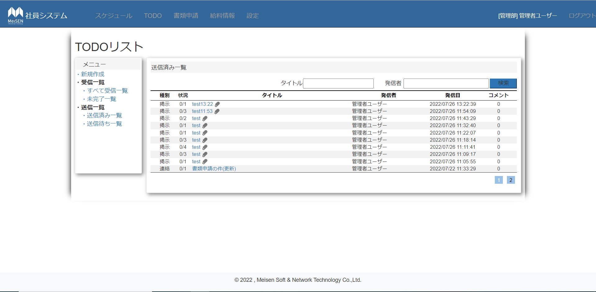
 |  |  |  |  |  |  |  |  | 送信済み一覧画面
 |  |  |  |  |  |  |  |  | 送信済み一覧は開封日カラムを表示しません

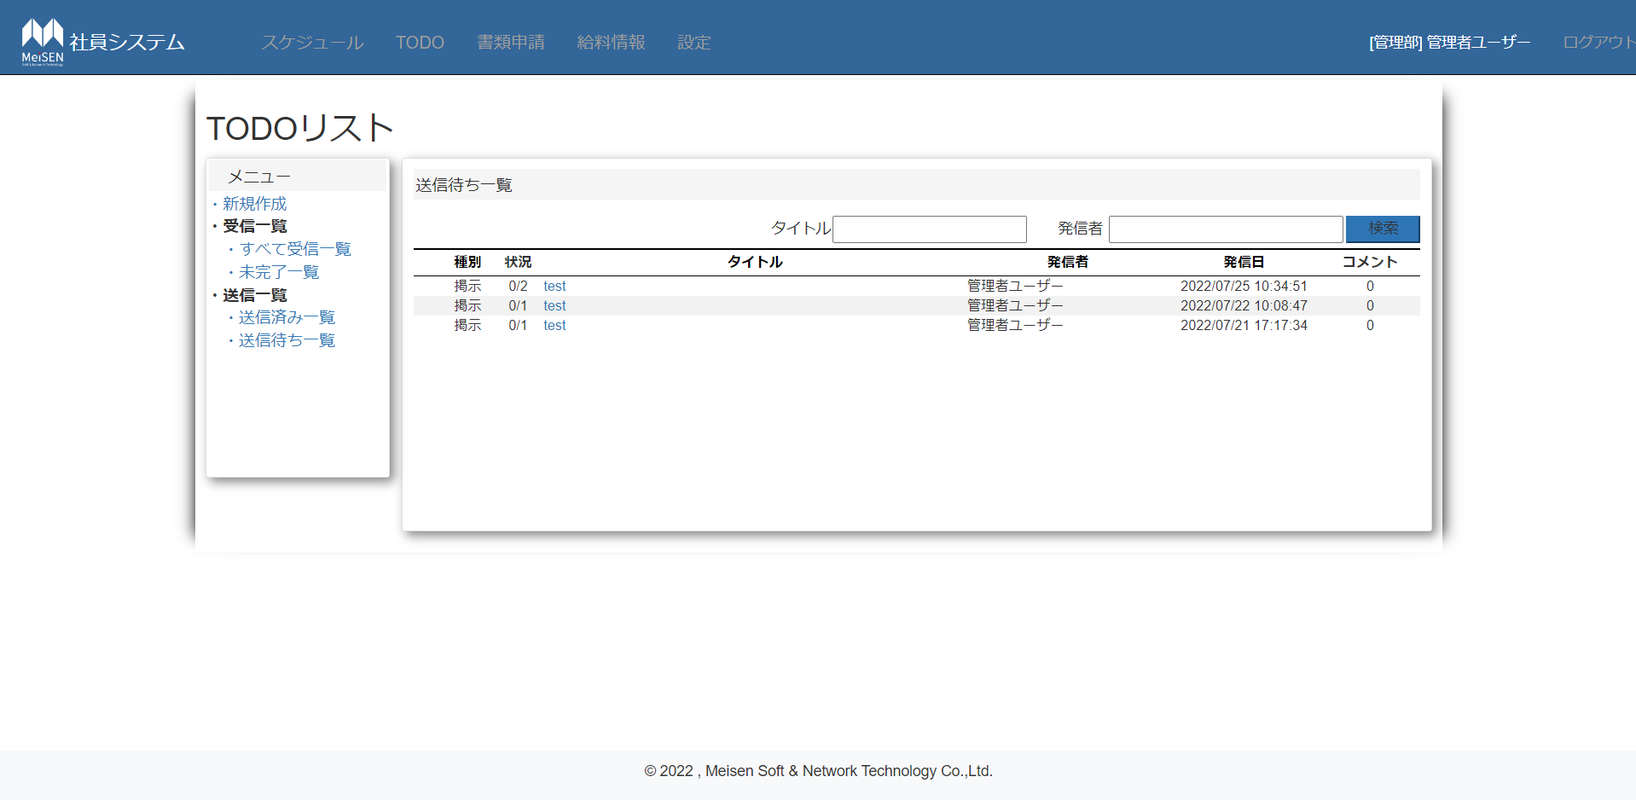

 |  |  |  |  |  |  |  |  |  | 送信待ち一覧画面
 |  |  |  |  |  |  |  |  |  | 送信待ち一覧も開封日カラムを表示しません。

 |  |  |  |  |  |  |  |  |  | ①TODOタイトル
 |  |  |  |  |  |  |  |  |  | クリックするとTODO編集画面へ遷移する。

①

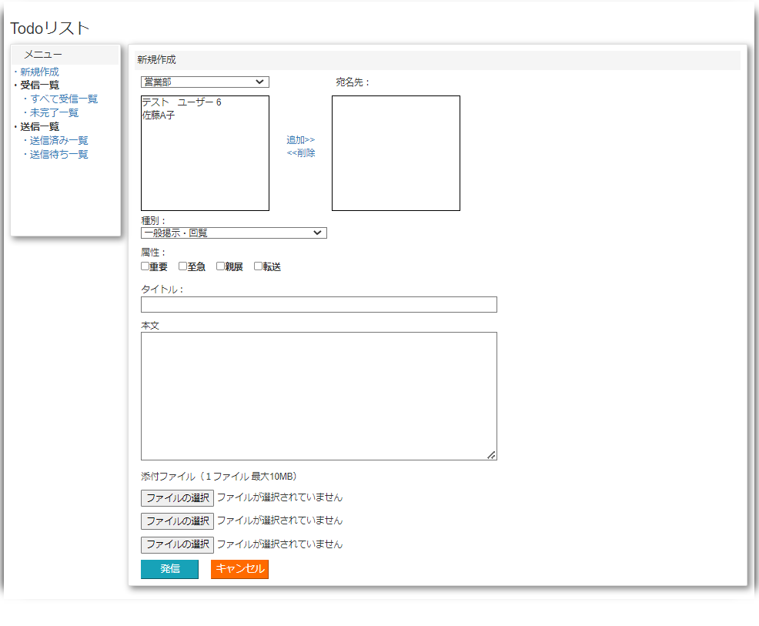

④
新規作成画面
①部門コンボボックス
クリックすると部門リストが表示する。
①
③
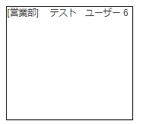
②
②社員名社員名称エリア
該当部門の社員名称が表示する。
社員名称をクリックすると、背景色を青になる。
最大10行表示する。10行以上場合、スクロールバーで表示する。

③宛名先編集ボダン
・追加を押すと、②で選んだ社員名と該当部署名は④の宛名先エリアに表示する。
同じ名前を追加できない。
⑤
・ | 削除を押すと④宛名先エリアで選んだデータを削除する。

⑥
⑦
④宛名先エリア |  |  |  | ＊必須項目
最大10行表示する。10行以上場合、スクロールバーで表示
部門名と社員名称が表示する。
クリックすると、背景色は②と同じ、青になる。

⑧
⑤種別コンボボックス |  |  |  |  | ＊必須項目
種別： １，一般掲示・回覧 ２，連絡 、３，共有

⑥属性チェックボックス
複数選択可能、必須項目ではない。

⑦ | タイトルテキストボックス |  |  |  |  | ＊必須項目
25文字入力制限
9
⑧ | 本文テキストボックス |  |  |  |  | ＊必須項目
1000文字入力制限、改行可能

10
⑨添付ファイルコントロール
クリックすると、ファイルダイアログウィンドウが表示する。
ファイルを選んだらファイル名を表示する。
ファイルを選んだらファイル名を表示する。容量制限：10MB

⑩ | 発信・キャンセルボダン
・発信ボダン
クリックすると、宛名先、タイトル、本文は空かどうかを確認する。空の場合、エラーを提示し、送信できない |  |  |  |  |  |  |  |  |  |  |  | 。
ファイル容量もチェックする、ファイル容量が10MB以上場合、エラーを提示し、送信できない
チェック問題ない場合、送信確認画面へ遷移する。
データをDBへ保存する、添付ファイルは一時保存フォルダに保存する。（送信状態：0未送信）
・キャンセルボダン
クリックすると、、確認メッセージが表示する。
データを保存しないで、一覧画面へ遷移する。

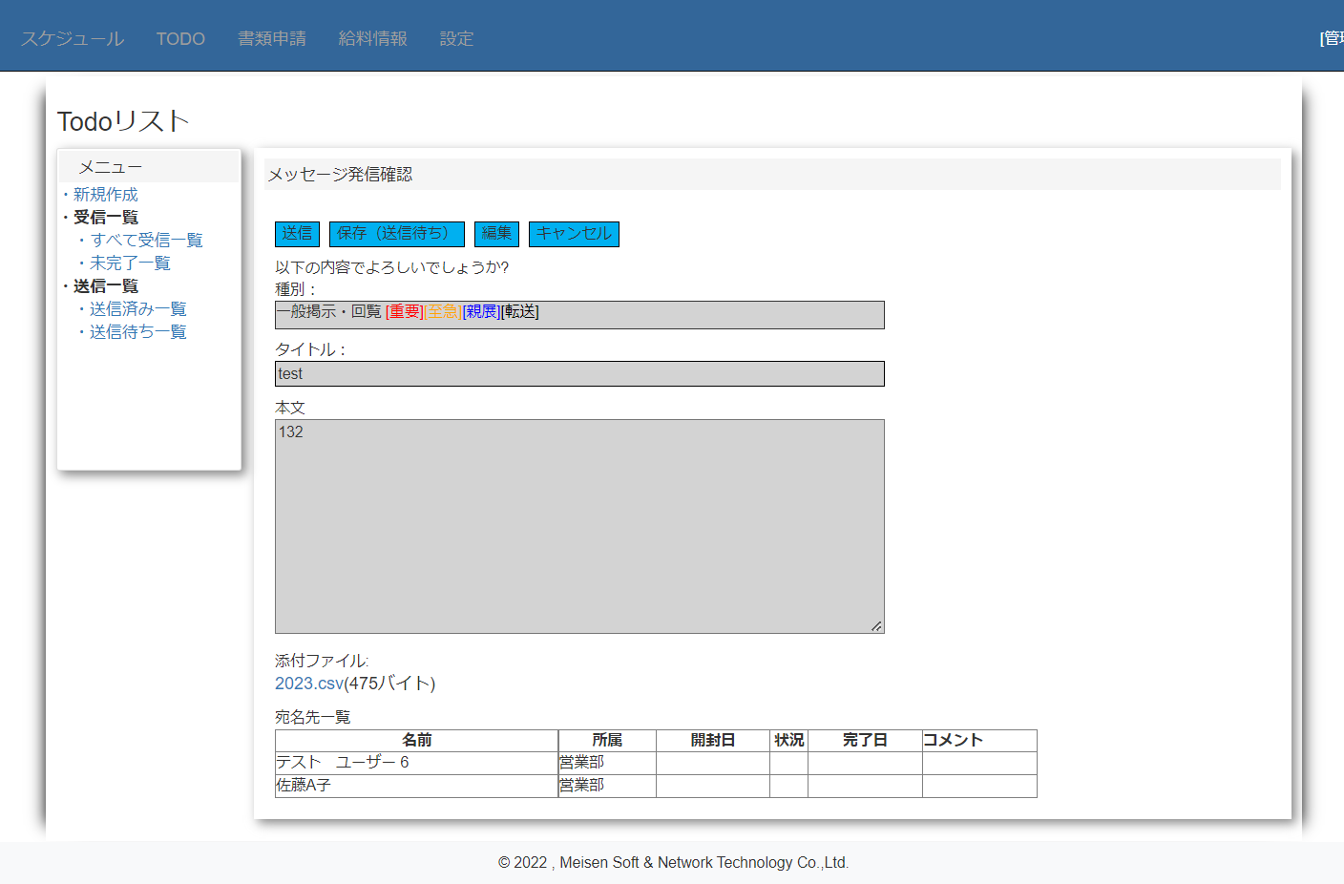
メッセージ発信確認画面
①ボダンエリア
・送信ボダン
クリックすると、DBのTODO送信状態を1（送信済み）に更新し、送信しましたを提示して、一覧画面へ遷移する。
添付ファイルは正式保存フォルダへ移動する。
・保存ボダン
クリックすると、確認メッセージが表示する： |  |  |  |  |  |  |  | 編集内容を保存しますか？（添付ファイルは保存できません）
①
送信待ち一覧画面へ遷移し、データを表示する。
・編集ボダン
クリックすると、確認メッセージが表示する：入力内容を編集したいですか？(添付ファイルは再びアップロードしてください。)
②
TODO編集画面へ遷移する。
・キャンセルボダン
③
クリックすると、確認メッセージが表示する：編集内容を削除して、送信キャンセルしてもよろしいですか？
一覧画面へ遷移する。

④
②種別テキストボックス
編集できない
種別と属性両方表示する。
属性は種別の右に表示する。
［重要］は赤文字で、［種別］はオレンジ文字、［親展］は青文字、［転送］は黒文字

⑤
③タイトルテキストボックス
タイトルを表示する。
編集できない

⑥
④本文テキストボックス
本文を表示する。編集できない

⑤添付ファイルエリア
ファイル名とファイル容量（ｘｘバイト）を表示する
ファイル名をクリックすると、ファイルをダウンロードする。

⑥ | 宛名先一覧
 | 宛名先の名前、所属が表示する
 | 発信確認の場合、開封日、状況、完了日、コメントは全部空になる。

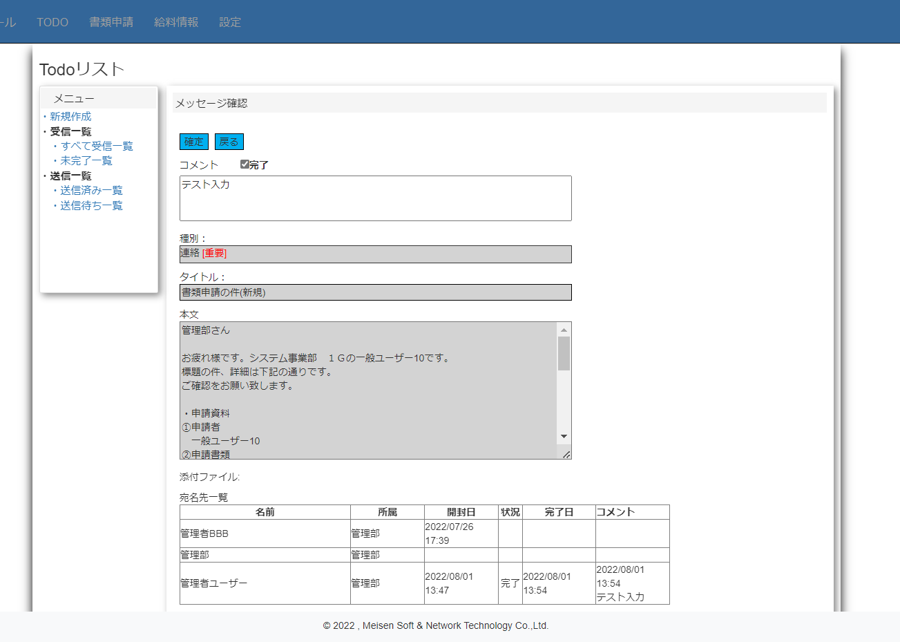
 | 受信TODOメッセージ確認画面 |  |  |  |  |  | （すべて受信一覧と未完了一覧のメッセージ確認）
 | 種別とタイトル、本文テキストボックス、
 | 添付ファイルの表示は発信確認画面と同じ

①
 | ①確認・戻るボダン
 | ・確認ボダン
 |  | クリックすると、確認メッセージが表示する
 |  | 完了状況とコメントを更新し、下部の宛名先一覧に表示する
②
 | ・戻るボダン
 |  | クリックすると、前頁へ戻る

 | ②コメントテキストボックス
 | 100文字以上入力できない
 | 完了の場合、完了チェックボックスクリック

 | ③宛名先一覧
 | ・ | 開封日カラム：「日付：yyyy/mm/dd 改行 時刻:hh:mm」で表示する
 |  | 画面開いたら更新して、表示する
③
 |  | 未開封の場合 |  |  | 何も表示しない
 | ・状況カラム
 |  | 完了の場合、「完了」と表示する。
 |  | 未完了の場合何も表示しません
 | ・コメントカラム
 |  | コメントある場合「日付：yyyy/mm/dd 改行 時刻：hh/mm 改行 コメント内容」
 |  | コメントない場合、何も表示しない

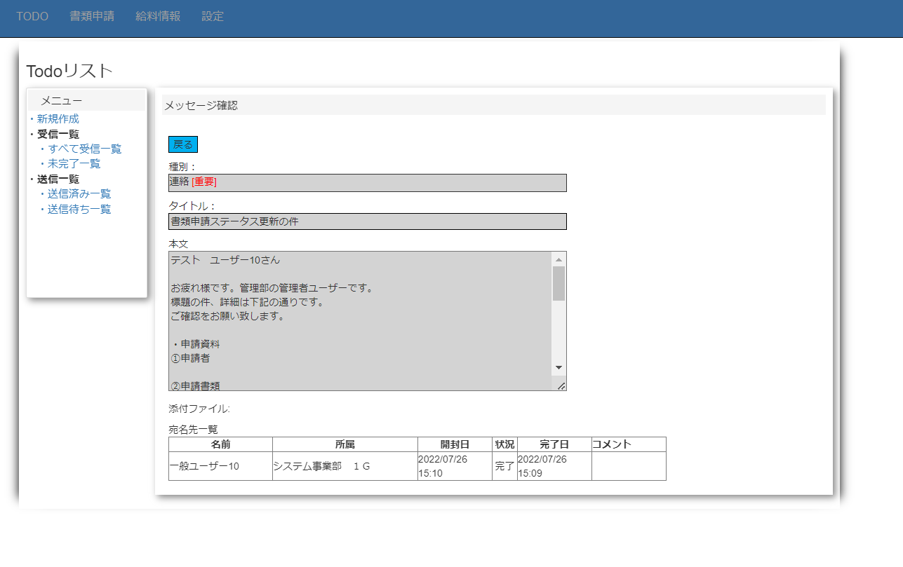
 |  | 送信済みTODOメッセージ確認画面
 |  | （送信済み一覧のメッセージ確認）

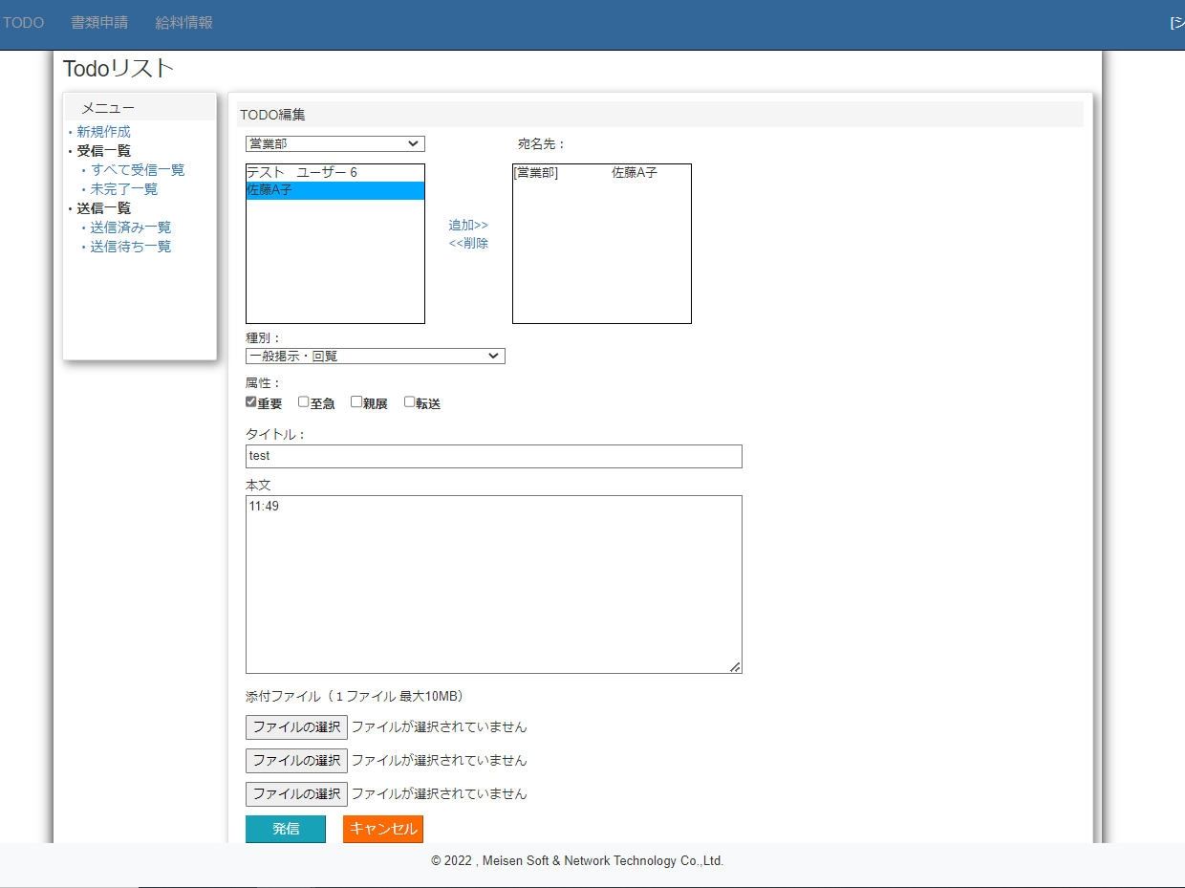
 |  | TODO編集画面
 |  | ボダン機能と入力は新規作成画面と同じ

 |  | ・宛名先、種別、属性、タイトル、本文は
 |  |  | 前回編集のデータを表示する

 |  | ・添付ファイルは再アップロード

書類申請一覧
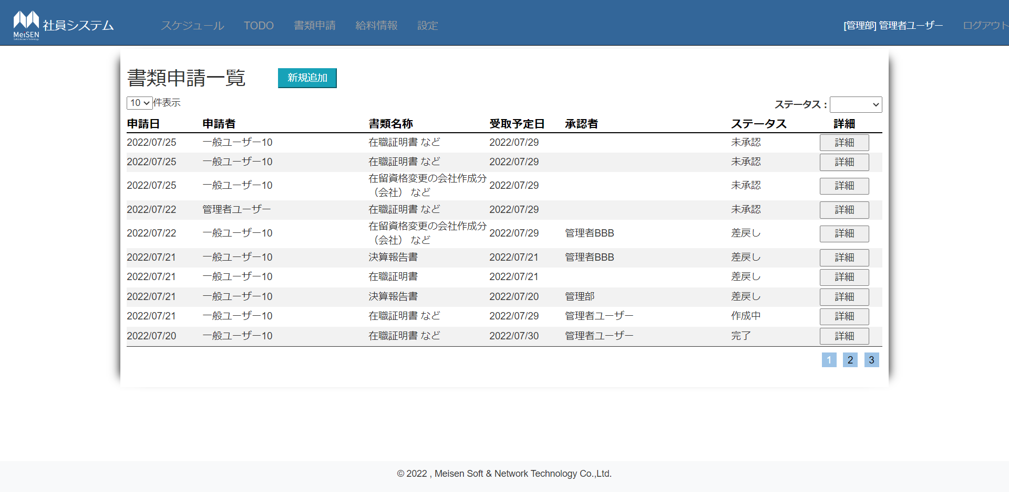
・ログインユーザーの所属は管理部の場合、全ての書類申請データを表示

書類申請一覧
①新規追加ボダン
新規追加画面へ遷移する。
①
②
③
②表示件数変更コンボボックス
クリックすると、リストで10,15,20,30 が表示する。
数字クリックすると、、一覧の表示件数は該当数字に変更する

④
③ステータスコンボボックス
リストアイテム：空、未承認、差戻し、作成中、受取待ち、完了、削除（一般ユーザー表示しない）
空を選択すると、全表示、他は該当ステータスのデータを表示

④一覧リスト
・申請日カラム
yyyy/mm/dd
・申請者カラム
一般ユーザーの場合表示しない
・書類名称カラム
複数ある場合、書類名称１ などで表示する
・受取予定日カラム
yyyy/mm/dd
・承認者
未承認の場合何も表示しない |  |  |  |  |  | ：
・ステータスカラム
該当ステータスを表示する
・詳細カラム
詳細ボダンが表示する
クリックすると、詳細画面へ遷移する。
・ページボダン
クリックすると該当ページへ遷移する。

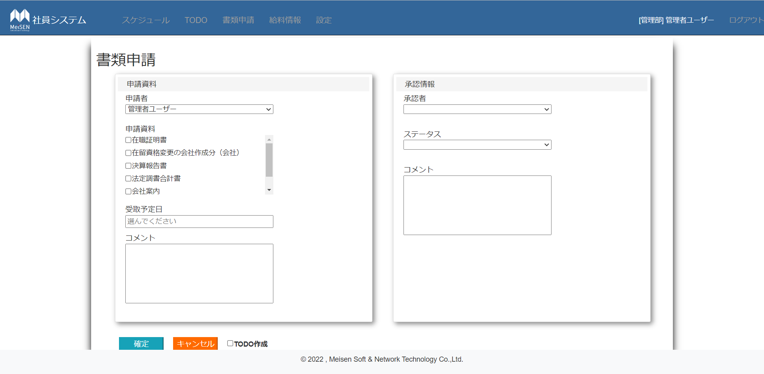
 | 新規追加画面
 | ・申請者コンボボックス
 | 管理部員と管理者権限のユーザーに対して表示
書類申請
書類申請
 | クリックすると、全ユーザーの名前が表示
承認情報
承認情報
 | ＊一般ユーザーの場合テキストボックスでログインユーザーの名前を表示（編集できない）
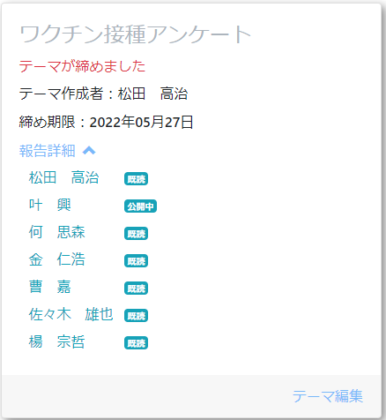
申請資料
申請資料
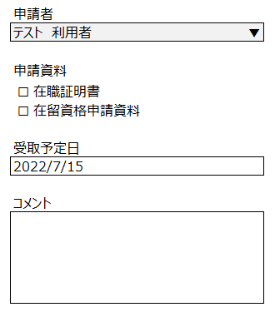
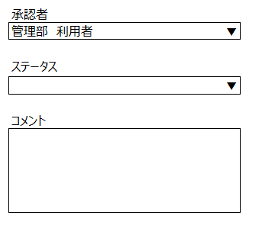
 | ・申請資料チェックボックスリスト |  |  |  | ＊必須項目
 | 5件以上の場合スクロールバーで表示

 | ・受取予定日テキストボックス |  |  | ＊必須項目
 | クリックすると、カレンダーが表示する
 | フォマード：yyyy/mm/dd
 | 最大11文字入力

 | ・コメントテキストボックス
 | 最大100文字入力
 | 改行できる、改行多い場合スクロールバーで表示

 | ＊承認情報エリアは管理部員と管理権限ユーザーだけ編集できる
 | ・承認者コンボボックス
 | 管理部社員名称表示

 | ・ステータス
 | 0 | 未承認
 | 1 | 差戻し
 | 2 | 作成中
 | 3 | 受取待ち
 | 4 | 完了
 | 9 | 削除

 | ・確定ボダン
 | 確認メッセージ表示
 | 必須項目の入力をチェック
 | DBへデータを保存し、一覧画面へ遷移する。

 | ・キャンセルボダン
 | 確認メッセージ表示
 | 一覧画面へ遷移する。

 | TODO作成チェックボックス
 | チェックの場合、確認押すとTODOも作成します。
 | 作成者が作成・更新する場合、管理部全員に送信
 | 管理部利用者が作成・更新する場合、作成者に送信
 | TODOタイトル：書類申請の件（新規」）
 | 種別：連絡
 | 属性：重要
 | 本文：編集内容全般

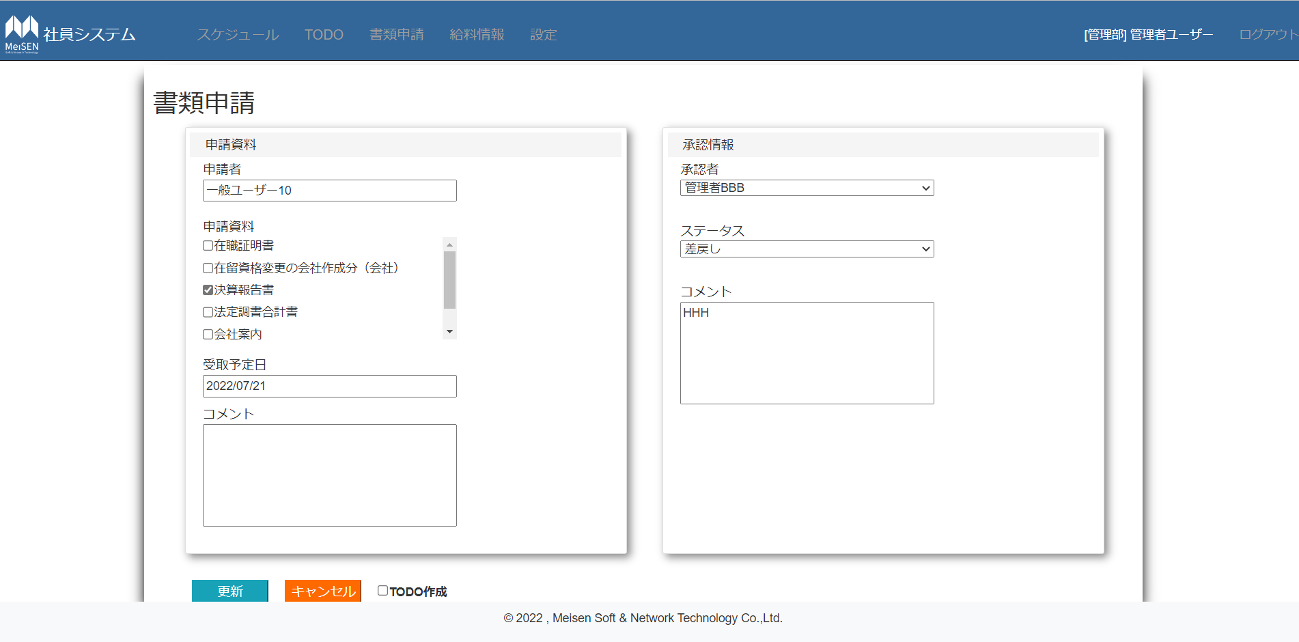
 |  |  | ・詳細画面
 |  |  | 該当申請の詳細を表示する。
 |  |  | ＊申請資料エリアは申請者だけ編集できる（ステータスは完了の場合編集できない）
 |  |  | ＊他は新規追加画面と同じ
 |  |  | ＊ステータスを変更する場合、承認者は必須項目です。
 |  |  | ＊更新TODOの本文は変更した内容だけ送信する。
 |  |  | タイトル：書類申請の件（更新）

設定
・権限は人事管理者のユーザーだけ表示する

設定
・社員一覧ボダン
社員一覧画面へ遷移する。

・社員一覧
・部署一覧
・申請書マスタ
・祝日一覧
・部署一覧ボダン
部署一覧画面へ遷移する。

・申請書マスタ
申請書マスタ画面へ遷移する。

・祝日一覧ボダン
祝日一覧画面へ遷移する。

社員一覧
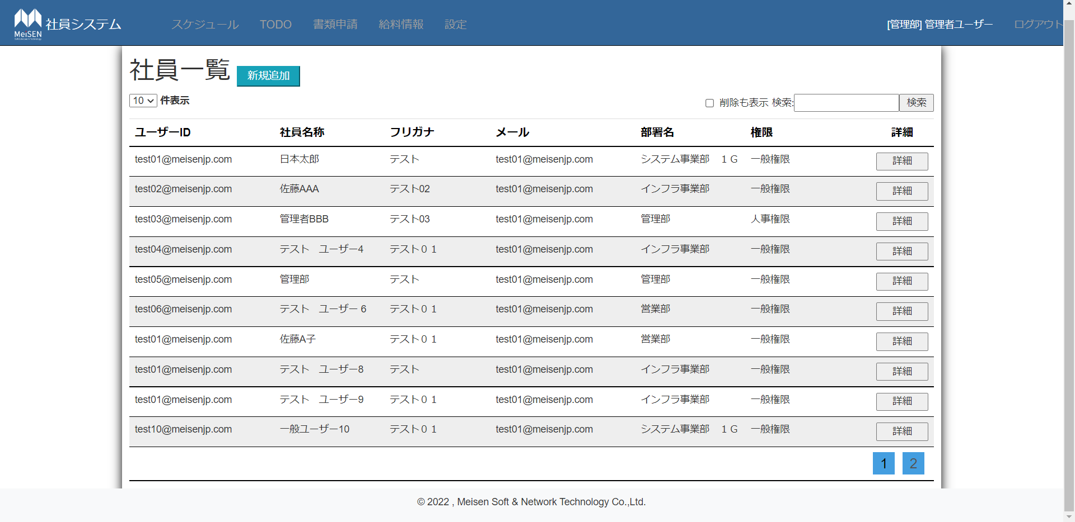
・新規追加ボダン
新規追加画面へ遷移する。

・表示件数
10，15，20，30

①詳細以外のヘッダクリック：ソート処理実行
①
・詳細ボダン詳細画面へ遷移する。

・検索ボダン
検索テキストボックスの入力内容を検索する
検索テキストボックスの値は空の場合全検索
該当データない場合、①のヘッダだけ表示する

・削除も表示チェックボックス
✔すると、削除されたデータも表示 |  |  |  | 1

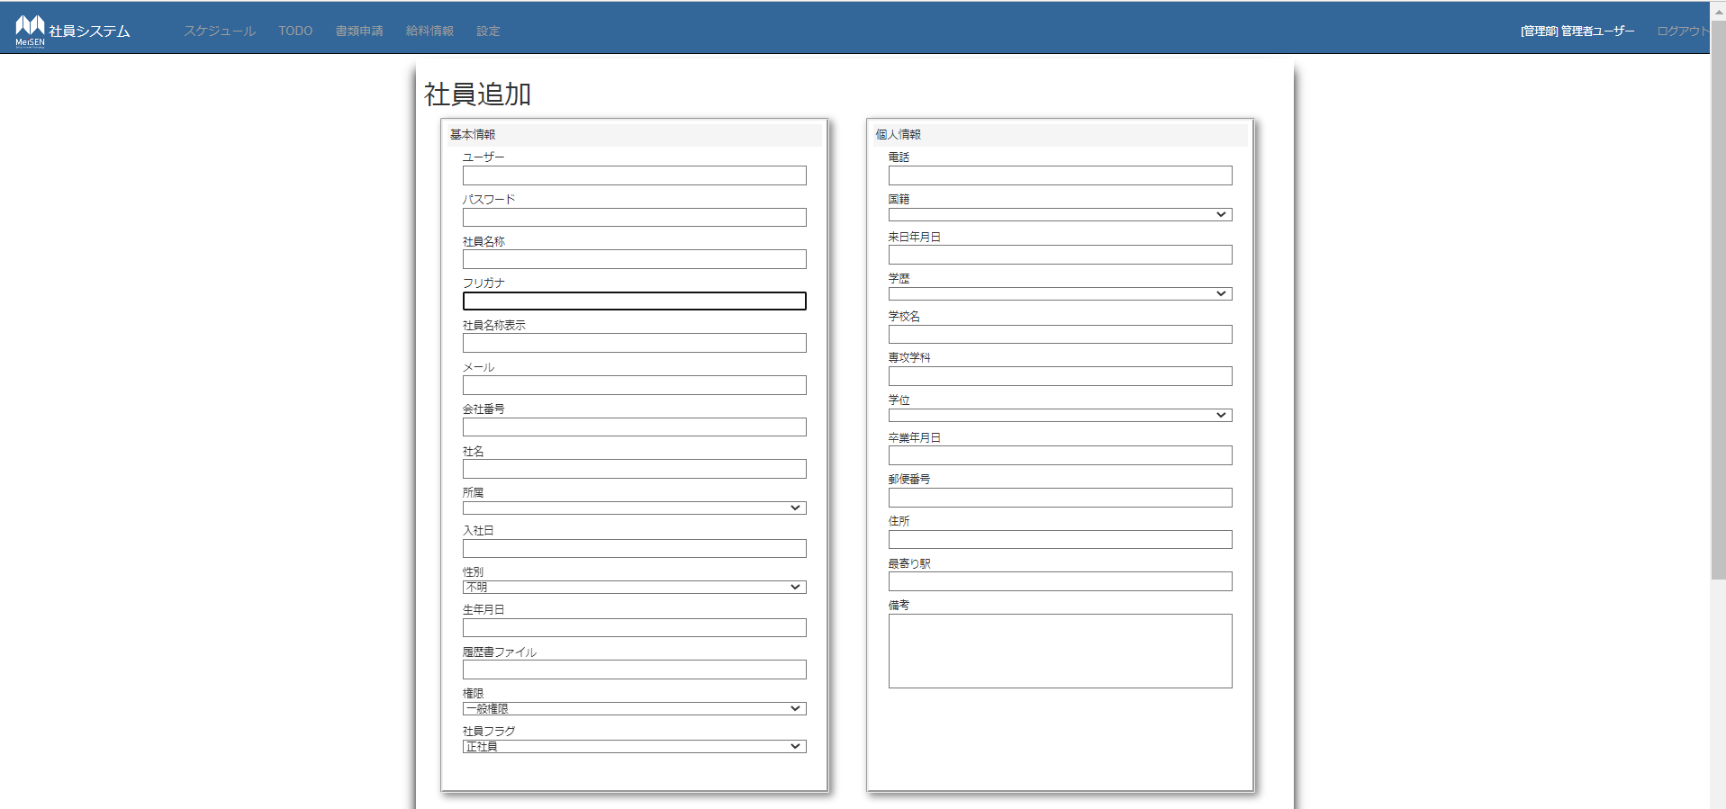
 | ユーザー、パスワード、社員名称、フリガナ、社員名称表示、メールは必須項目
 | ＊パスワード：8桁数以上
 | ・所属コンボボックス
 | 部門名称リスト表示

 | ・入社日、生年月日、来日年月日、卒業年月日テキストボックス
 | クリックで、カレンダー表示（本日以降の日付選べない）
 | フォマード：yyyy/mm/dd

 | ・性別コンボボックス
 | 不明
 | 男性
 | 女性

 | ・電話 123－4567－8910

 | ・国籍 |  | ・学歴
 | 中国 |  | 中卒
 | 日本 |  | 高卒
 | その他 |  | 短大卒
 |  |  | 大卒
 | ・学位 |  | 院卒
 | 学士
 | 修士
 | 博士

 | ・郵便番号：123－3456

 | ・備考
 | 最大500文字

 | ・社員一覧
 | 部門コンボボックスで選んだ部門の社員が表示する。
 | 社員名称をクリックしたら部下情報に追加する（重複チェック）

 | ・部下情報
 | 削除ボダンクリックで、部下削除
 | 行数多い場合スクロールバーで表示

 | ・追加ボダン
 | 確認メッセージ表示
 | 入力内容をチェック
 | DBへ保存 | （パスワード暗号化）
 | 一覧画面へ遷移する。

 | ・キャンセルボダン
 | 確認メッセージ表示
 | 一覧画面へ遷移する。

社員編集
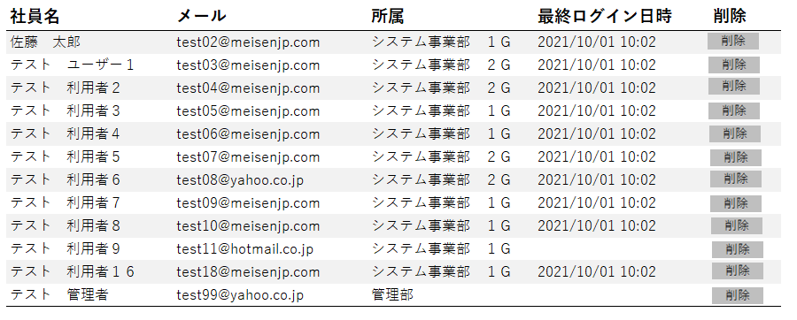
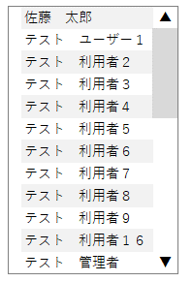
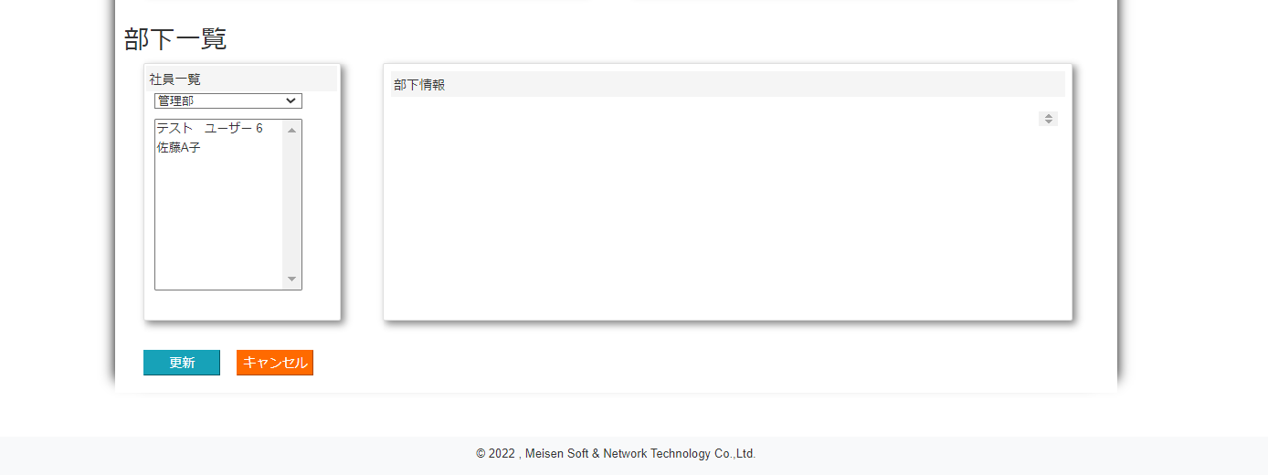
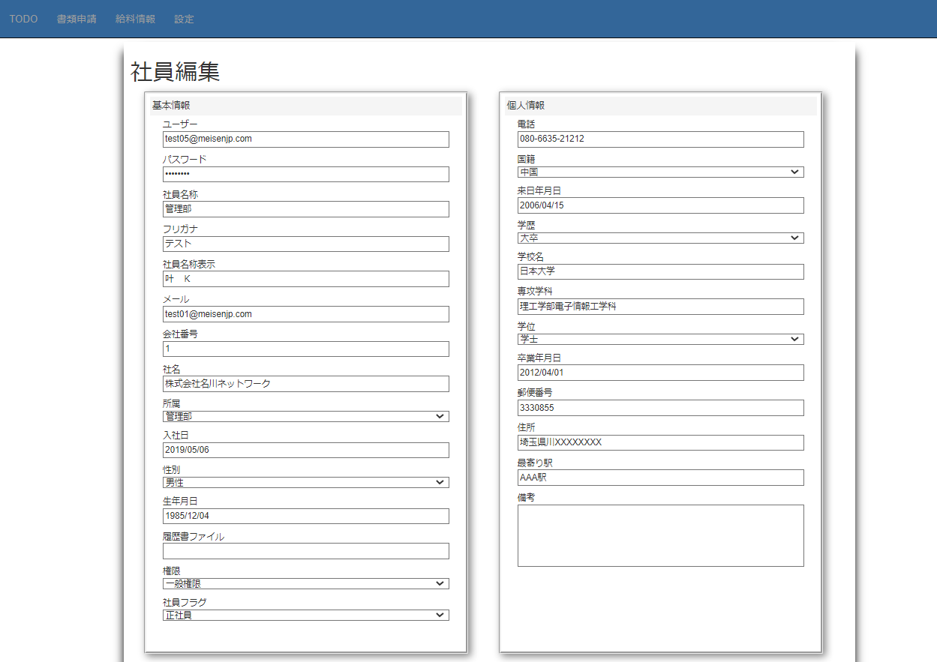
該当社員の情報を表示する。

パスワード：＊＊＊＊＊＊＊＊＊＊で表示する。
社員編集
他は追加画面と同様
基本情報
個人情報

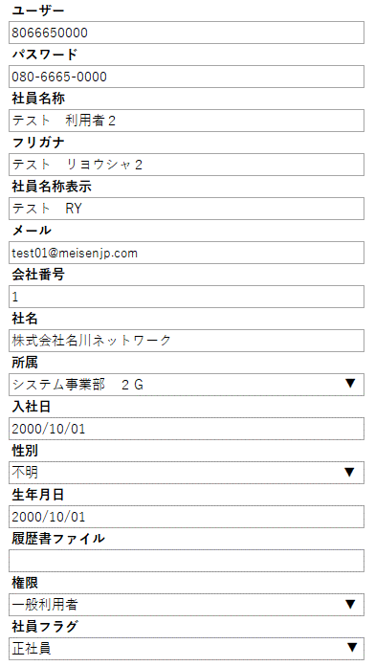
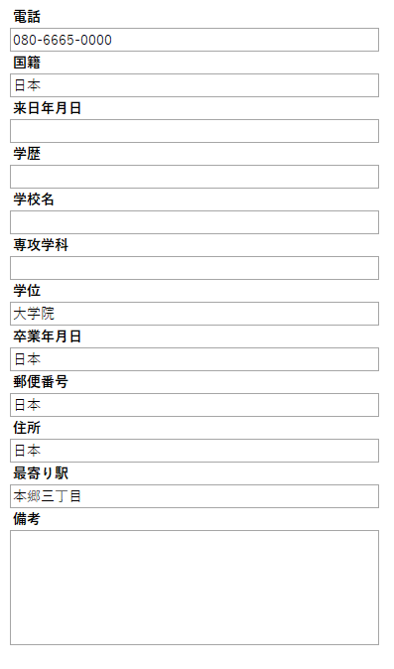

部下一覧
部下情報
社員一覧

祝日一覧設定
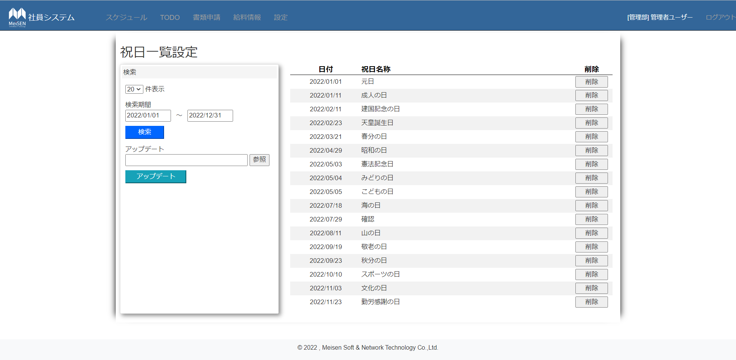
・件数コンボボックス
５，10，20，30

②
・検索期間
初期表示：本年度の01/01~12/31
→テキストボックスクリックでカレンダー表示（yyyy/mm/dd）

・検索ボダン
テキストボックスの期間のデータを検索して、表示する
データない場合一覧リストはヘッダだけ表示する
日付は空、矛盾、正しくない場合エラーを提示
①
・参照ボダン
クリックでファイル参照ウィドウ表示
選んだファイル名を①のテキストボックスに表示（csvファイルのみ選択可能）

①ファイル名テキストボックス | ｋｋ
入力できない

②削除ボダン
該当データをDBから削除

・アップデートボダン
選択したcsvファイルの内容を読み込む
DBのカレンダーマスタのデータを参照して
新しい日付の場合INSERT
既にあった日付の場合UPDATE
読み込んだデータの日付と祝日名称は正しいかどうかもチェック
正しいの場合INSERT、UPDATE処理実行
正しくない：エラーを提示
追加まだ更新後の祝日はスケージュール画面にも表示

部署一覧
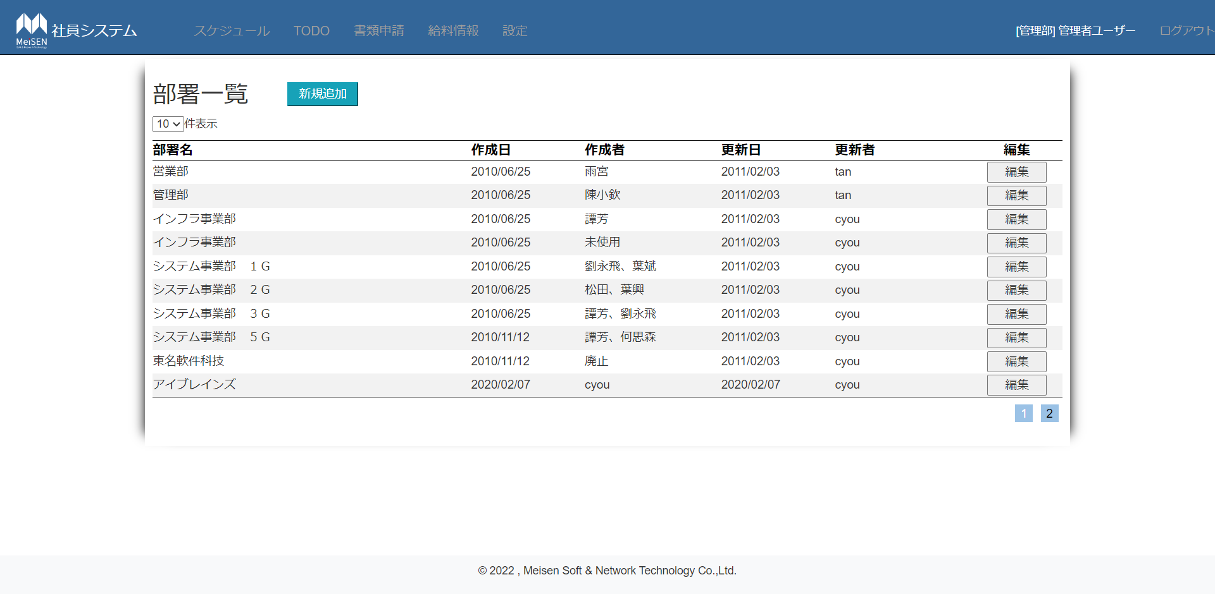
・新規追加ボダン
部署追加画面へ遷移

・表示件数コンボボックス
10
15
20
30

 | 1

・部署名称テキストボックス
入力必須項目

・追加ボダン
確認メッセージ表示
追加しましたと提示し、一覧画面へ戻る

・キャンセルボダン
確認メッセージ表示
一覧画面へ戻る

・更新ボダン
確認メッセージ表示
更新しましたを提示し、一覧画面へ戻る

・キャンセルボダン
確認メッセージ表示
一覧画面へ戻る

・削除ボダン
確認メッセージ表示
削除しましたを提示し、一覧画面へ戻る

申請書マスタ
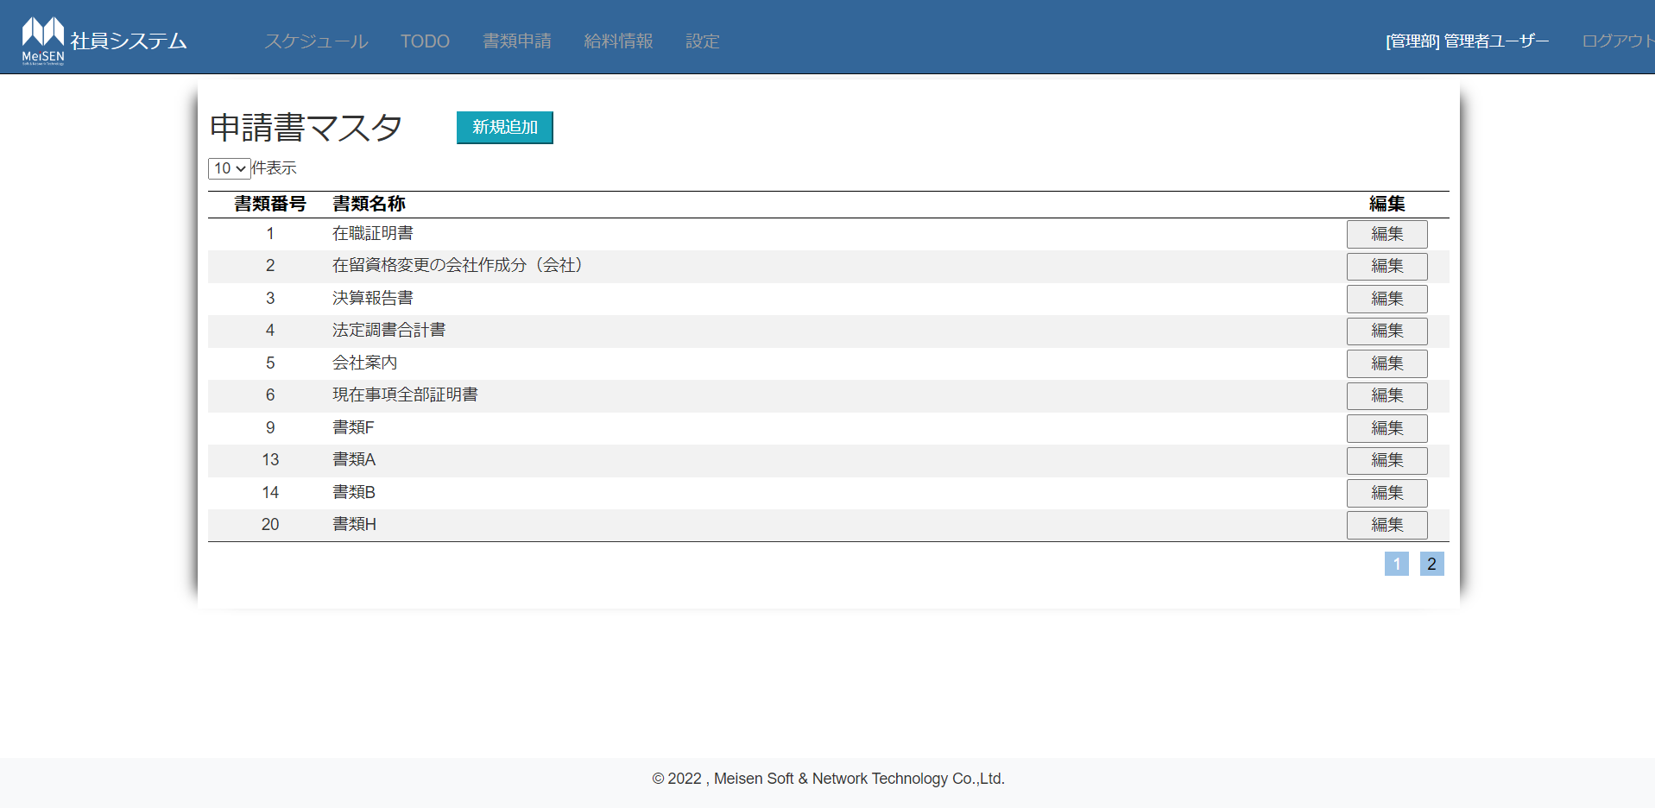
 | ・新規追加ボダン
 | 申請書追加画面へ遷移

 | ・表示件数コンボボックス
 | 10
 | 15
 | 20
 | 30

 | ・編集ボダン
 | 該当データ編集画面へ遷移

 |  | 1

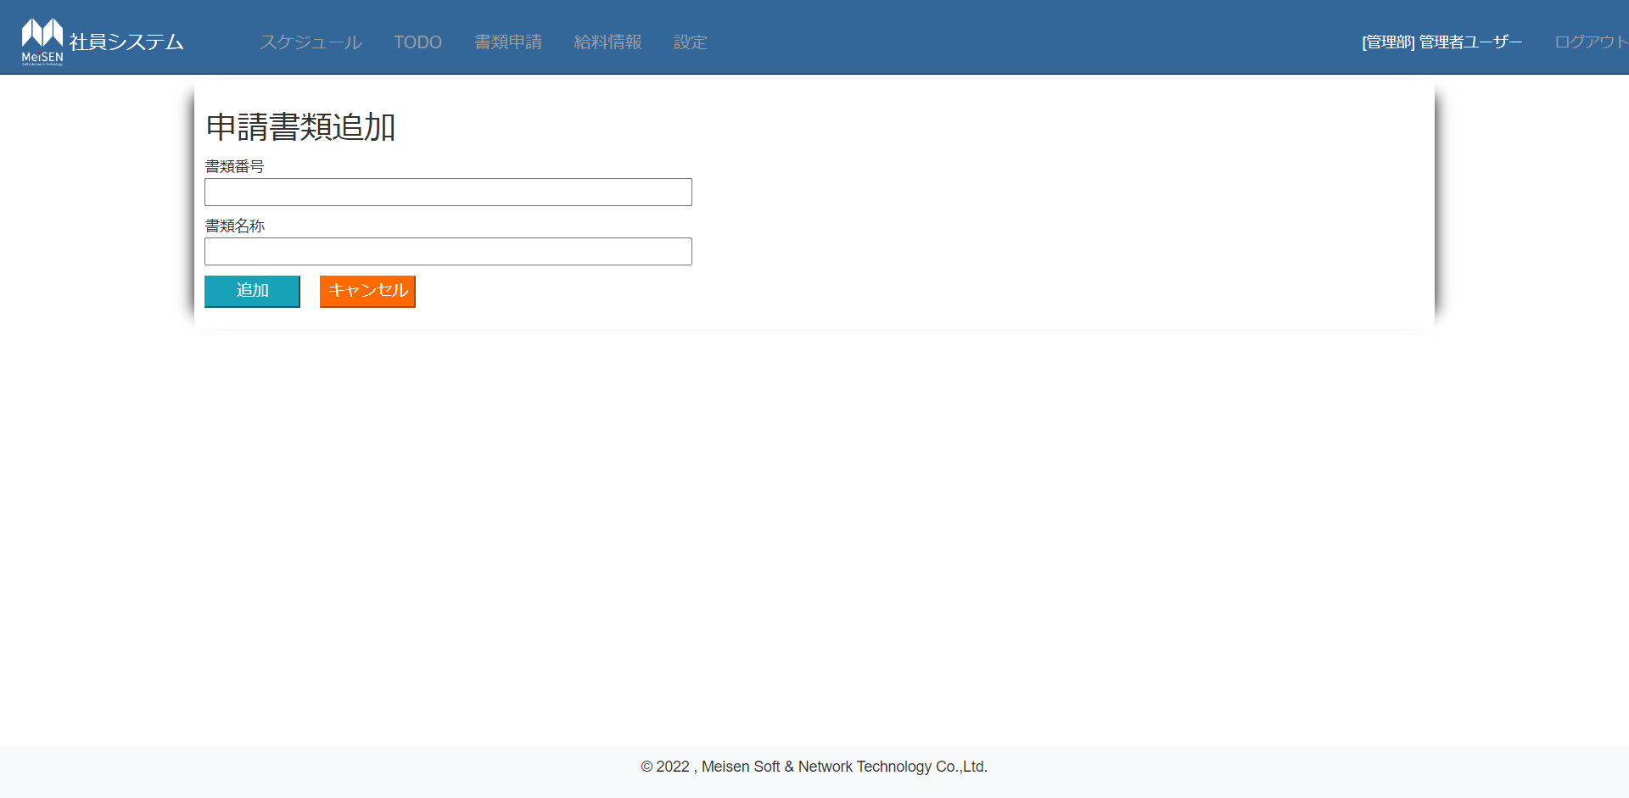
・書類番号テキストボックス
入力必須項目
重複チェック

・書類名称テキストボックス
入力必須項目、重複チェック

・追加ボダン
確認メッセージ表示
追加しましたを提示し、一覧画面へ戻る

・キャンセルボダン
確認メッセージ表示
一覧画面へ戻る

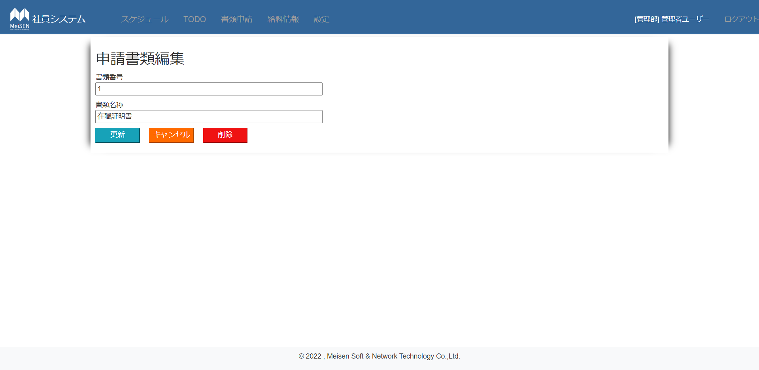
・書類番号テキストボックス
入力必須項目
本来の番号を抜いて、重複チェック

・書類名称テキストボックス
入力必須項目
本来の番号を抜いて、重複チェック

全ボダン：確認メッセージ表示

・更新ボダン
更新しましたを提示し、一覧画面へ戻る

・キャンセルボダン
一覧画面へ戻る

・削除ボダン
削除しましたを提示し、一覧画面へ戻る

